サイトマップ構造図
サイトマップ構造図
共通情報 | システム名 | 洋服を扱うショッピングサイト | 作成者 | 秋枝
 | 工程名 | 外部設計 | 作成日付 | 2022-10-07
 | ドキュメント名 | 洋服を扱うショッピングサイト 外部設計書 | バージョン | v2.0
書誌情報 | 書誌名称 | サイトマップ構造図 | 更新者 | 中川
 | 概要 | サイトマップを図で表した画面 | 更新日付 | 2023-04-27

ホーム画面
メニュー画面

おすすめ商品
表示画面
商品画面
ログイン画面
カート画面
ブログ一覧画面
ブランド
選択画面
カテゴリー
詳細画面
新商品
表示画面

商品画面
商品画面
決済画面
新規登録画面
決済画面
ブログ詳細画面
ブランド
詳細画面
商品画面

アカウント画面

コミュニティ
画面

プロフィール
画面
プロフィール
画面
投稿
画面
投稿確認
画面
投稿完了
画面

新規登録画面
プロフィール
画面
コメント管理
画面

画面遷移図
画面遷移図
共通情報 | システム名 | 洋服を扱うショッピングサイト | 作成者 | 秋枝
 | 工程名 | 外部設計 | 作成日付 | 2022-10-07
 | ドキュメント名 | 洋服を扱うショッピングサイト 外部設計書 | バージョン | v2.0
書誌情報 | 書誌名称 | 画面遷移図 | 更新者 | 中川
 | 概要 | サイトの画面遷移図 | 更新日付 | 2023-04-27

メニュー画面
[HOME]
ホーム画面
[商品画像]

[NEW ARRIVALS下の
View more]
[RECOMMEND ITEM下の
View more]

[CATEGORY
セレクトボックス]
[BRAND]
[BRAND
セレクトボックス]
[カート]
[BLOG]
[ログイン]

カテゴリー
詳細画面
ブランド
選択画面
ブランド
詳細画面
カート画面
ブログ一覧画面
[新規登録]
ログイン画面
新商品
表示画面
おすすめ商品
表示画面

[ブランドロゴ]
[View more]
[ログイン]
[決済]
[ログアウト]
[商品画像]
アカウント画面
[商品画像]
[商品画像]
[商品画像]
[商品画像]
決済画面
[戻る]
ブログ詳細画面

新規登録画面
商品画面
[商品画像]
[登録]
[商品ページへ]

[HOME]

[商品ページへ]
プロフィール画面
みんのなの投稿
詳細画面
商品画面
コミュニティ画面
みんなの投稿画面

[戻る]

新規登録画面
投稿画面
投稿確認画面
投稿完了画面

[登録]
[修正する]

(G1-0共通)メニュー画面
画面レイアウト定義
共通情報 |  | システム名 | 洋服を扱うショッピングサイト |  |  |  |  |  |  |  |  |  |  |  |  | 作成者 | 秋枝
 |  | 工程名 | 画面設計 |  |  |  |  |  |  |  |  |  |  |  |  | 作成日付 | 2022-10-07
 |  | ドキュメント名 | 洋服を扱うショッピングサイト 外部設計書 |  |  |  |  |  |  |  |  |  |  |  |  | バージョン | v1.0
書誌情報 |  | 書誌名 | メニュー画面 |  |  |  |  |  |  |  |  |  |  |  |  | 更新者
 |  | 画面ID | G1-0 |  | 画面の名称 |  | メニュー画面 |  |  |  |  |  |  |  |  | 更新日付
 |  | 概要 | サイト内共通のメニュー画面
レイアウト図 |  |  |  |  |  |  |  |  |  |  |  | 操作手順

 |  |  |  |  |  |  |  |  |  |  |  |  | 「HOME」ボタンを押下すると、ホーム画面へ遷移する
 |  |  |  |  |  |  |  |  |  |  |  |  | 「BRAND」ボタンを押下すると、ブランド選択画面へ遷移する
 |  |  |  |  |  |  |  |  |  |  |  |  | 「BRAND」横のセレクトボックスを押下すると、ブランド選択画面へ遷移する
 |  |  |  |  |  |  |  |  |  |  |  |  | 「CATEGORY」セレクトボックスを押下すると、カテゴリー詳細画面へ遷移する
 |  |  |  |  |  |  |  |  |  |  |  |  | 「BLOG」ボタンを押下すると、ブログ一覧画面へ遷移する
 |  |  |  |  |  |  |  |  |  |  |  |  | 「カート」ボタンを押下すると、カート画面へ遷移する
 |  |  |  |  |  |  |  |  |  |  |  |  | 「アカウント」ボタンを押下すると、アカウント画面へ遷移する
 |  |  |  |  |  |  |  |  |  |  |  |  |  | →ログイン処理を実行していなければ、ログイン画面へ遷移する

⑥
⑦

①
②
③
④
⑤

使用する部品
識別ID | ラベル |  | 入力／表示 | 部品の種類 |  | 表示桁数 | 入力桁数 | データ型 | 文字種 | 初期表示 | 設定元 |  | 設定先 |  | 説明
① | HOME |  | - | ボタン |  | - | - | - | - | - |  |  |  |  | ホーム画面へ遷移するボタン
② | BRNOD |  | - | ボタン |  | - | - | - | - | - |  |  |  |  | ブランド選択画面へ遷移するボタン
③ | CATEGORY |  | - | セレクトボックス |  | - | - | 文字型 | 全角 | - |  |  |  |  | カテゴリー別選択画面へ遷移するボタン
④ | BLOG |  | - | ボタン |  | - | - | - | - | - |  |  |  |  | ブログ一覧画面へ遷移するボタン
⑤ | COMMUNITY |  | - | ボタン |  | - | - | - | - | - |  |  |  |  | コミュニティの画面へ遷移するボタン
⑥ | カート |  | - | ボタン |  | - | - | - | - | - |  |  |  |  | カート画面へ遷移するボタン
⑦ | アカウント |  | - | ボタン |  | - | - | - | - | - |  |  |  |  | ログイン処理を実行していればアカウント画面へ していなければログイン画面へ遷移するボタン

(G1-1)ホーム画面
画面レイアウト定義
共通情報 |  | システム名 | 洋服を扱うショッピングサイト |  |  |  |  |  |  |  |  |  |  |  |  | 作成者 | 秋枝
 |  | 工程名 | 画面設計 |  |  |  |  |  |  |  |  |  |  |  |  | 作成日付 | 2022-10-07
 |  | ドキュメント名 | 洋服を扱うショッピングサイト 外部設計書 |  |  |  |  |  |  |  |  |  |  |  |  | バージョン | v1.0
書誌情報 |  | 書誌名 | ホーム画面 |  |  |  |  |  |  |  |  |  |  |  |  | 更新者
 |  | 画面ID | G1-1 |  | 画面の名称 |  | ホーム画面 |  |  |  |  |  |  |  |  | 更新日付
 |  | 概要 | サイトのホーム画面
レイアウト図 |  |  |  |  |  |  |  |  |  |  |  | 操作手順
①-3
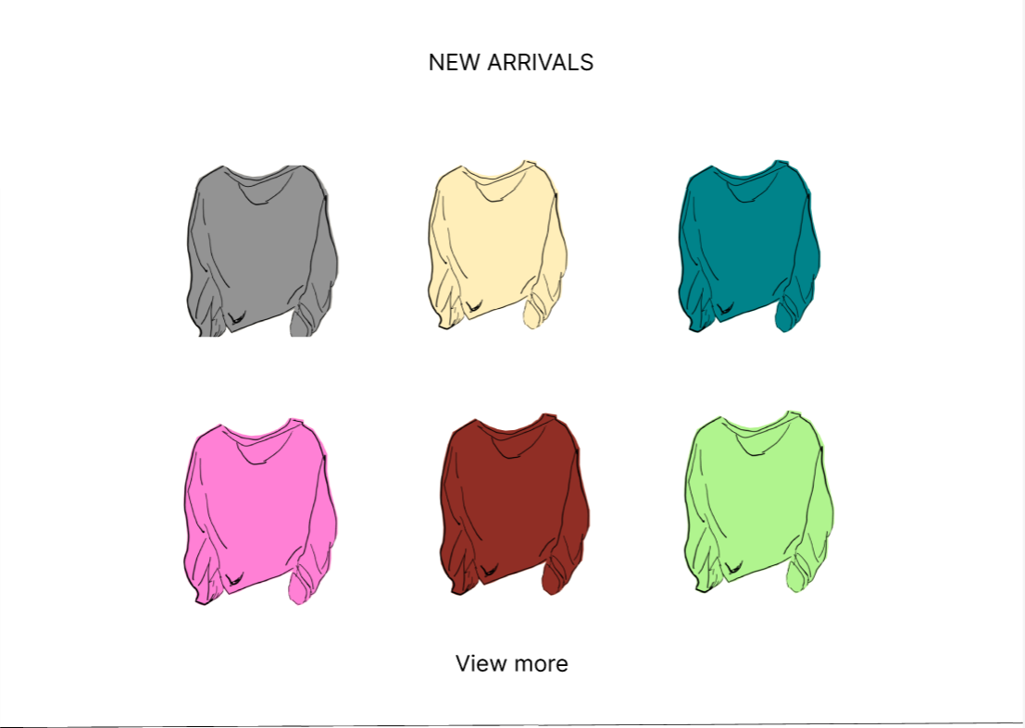
①-2
①-1
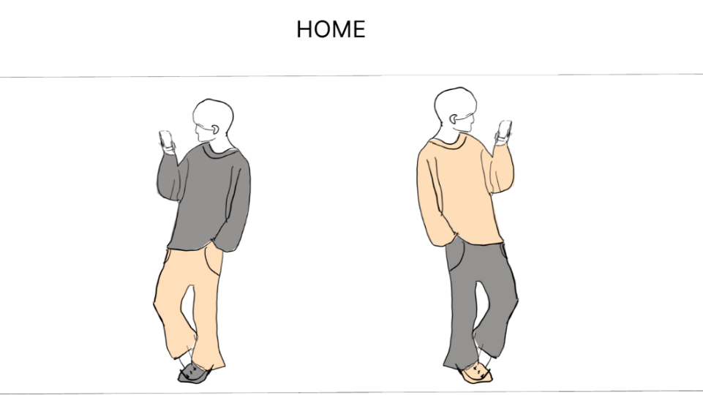
 |  |  |  |  |  |  |  |  |  |  |  |  | 「NEW ARRIVALS」内には新商品を表示する
 |  |  |  |  |  |  |  |  |  |  |  |  |  | →「NEW ARRIVALS」内の商品リンクを押下すると、それぞれの商品画面へ遷移する
 |  |  |  |  |  |  |  |  |  |  |  |  |  | →「View more」ボタンを押下すると、新商品画面へ遷移する

 |  |  |  |  |  |  |  |  |  |  |  |  | 「RECOMMEEND ITEM」内にはユーザーへのおすすめ商品を表示する
 |  |  |  |  |  |  |  |  |  |  |  |  |  | →「RECOMMEND ITEM」内の商品リンクを押下すると、それぞれの商品画面へ遷移する
 |  |  |  |  |  |  |  |  |  |  |  |  |  | →「View more」ボタンを押下すると、おすすめ商品表示画面へ遷移する
①-5
 |  |  |  |  |  |  |  |  |  |  |  |  | 「BRAND」内には取り扱っているブランドを表示する
 |  |  |  |  |  |  |  |  |  |  |  |  |  | →「BRAND」内のブランドロゴを押下すると、それぞれのブランド詳細画面へ遷移する
 |  |  |  |  |  |  |  |  |  |  |  |  |  | →「Show more」ボタンを押下すると、ブランド選択画面へ遷移する

②
①-6
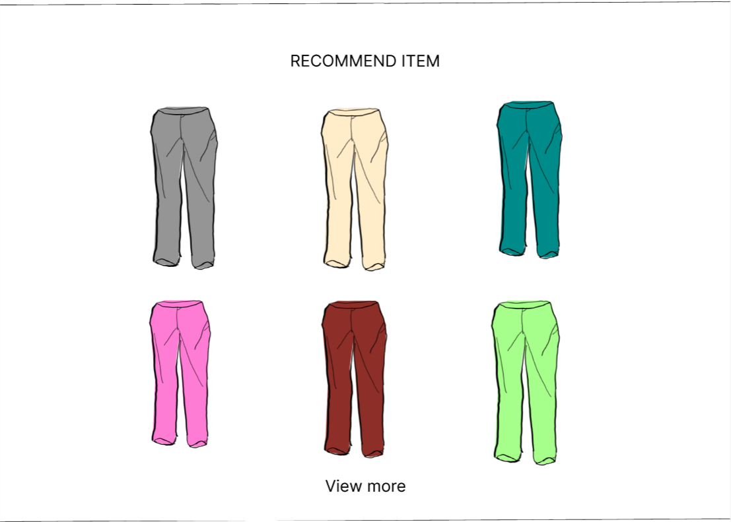
③-1
③-2
③-3
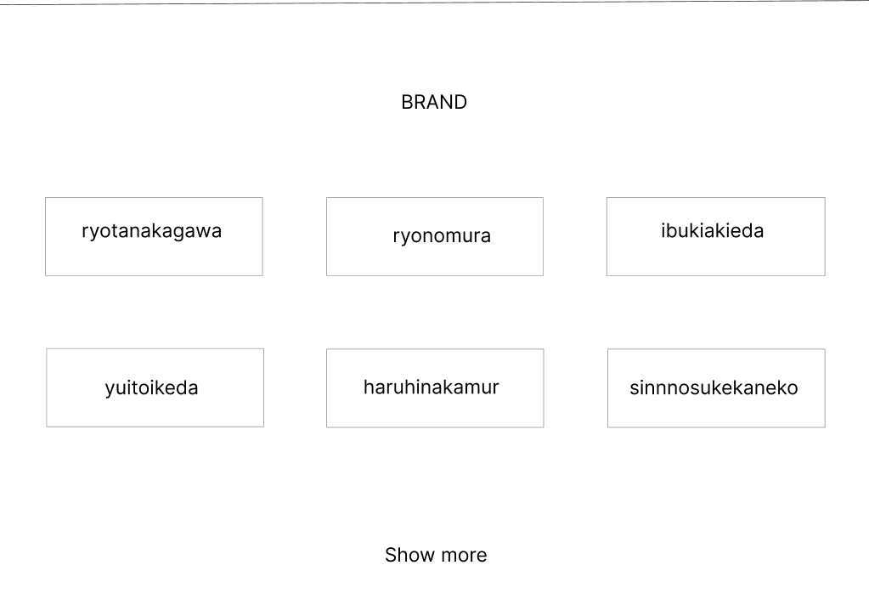
①-4

⑤-1
⑤-2
⑤-3

③-6
⑤-5
⑤-4
⑤-6
⑥
④
③-4
③-5

使用する部品
識別ID | ラベル |  | 入力／表示 | 部品の種類 |  | 表示桁数 | 入力桁数 | データ型 | 文字種 | 初期表示 | 設定元 |  | 設定先 |  | 説明
①-1~6 | NEW ARRIVALS |  | 表示 | リンク |  | - | - | - | - | - |  |  |  |  | 各商品画面へ遷移するリンク
② | View more |  | - | ボタン |  | - | - | - | - | - |  |  |  |  | 新商品表示画面へ遷移するボタン
③-1~6 | RECOMMEND ITEM |  | 表示 | リンク |  | - | - | - | - | - |  |  |  |  | 各商品画面へ遷移するリンク
④ | View more |  | - | ボタン |  | - | - | - | - | - |  |  |  |  | おすすめ商品表示画面へ遷移するボタン
⑤-1~6 | BRAND |  | 表示 | リンク |  | - | - | - | - | - |  |  |  |  | 各ブランド詳細画面へ遷移するリンク
⑥ | Show more |  | - | ボタン |  | - | - | - | - | - |  |  |  |  | ブランド選択画面へ遷移するボタン

(G1-2-1)ログイン画面
画面レイアウト定義
共通情報 |  | システム名 | 洋服を扱うショッピングサイト |  |  |  |  |  |  |  |  |  |  |  | 作成者 | 金子
 |  | 工程名 | 画面設計 |  |  |  |  |  |  |  |  |  |  |  | 作成日付 | 2022-10-05
 |  | ドキュメント名 | 洋服を扱うショッピングサイト 外部設計書 |  |  |  |  |  |  |  |  |  |  |  | バージョン | v1.0
書誌情報 |  | 書誌名 | ログイン画面 |  |  |  |  |  |  |  |  |  |  |  | 更新者
 |  | 画面ID | G1-2-1 |  | 画面の名称 |  | ログイン画面 |  |  |  |  |  |  |  | 更新日付
 |  | 概要 | ログインを行うための画面
レイアウト図 |  |  |  |  |  |  |  |  |  |  |  | 操作手順

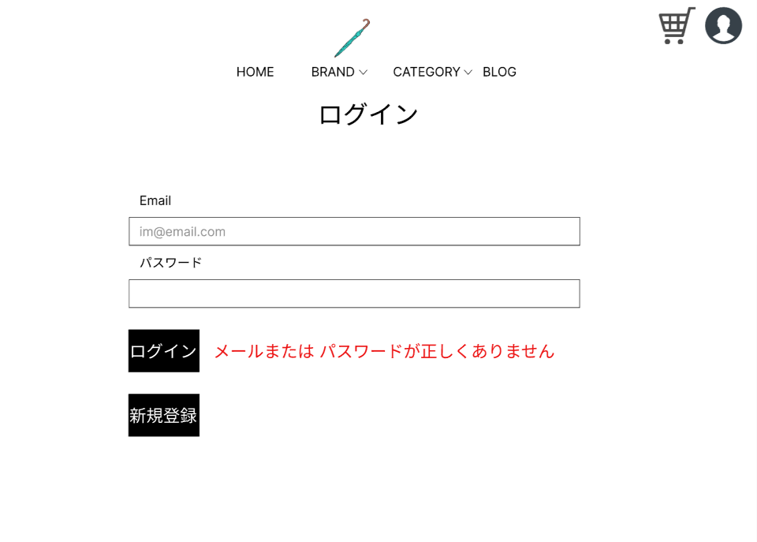
 |  |  |  |  |  |  |  |  |  |  |  |  | 「Email」テキストボックスは、Emailを入力する
 |  |  |  |  |  |  |  |  |  |  |  |  | 「パスワード」パスワードボックスは、パスワードを入力する
 |  |  |  |  |  |  |  |  |  |  |  |  | 「ログイン」ボタンを押下すると、ログイン処理を実行しログイン画面へ遷移する
 |  |  |  |  |  |  |  |  |  |  |  |  | 「新規登録」ボタンを押下すると、新規登録画面へ遷移する
 |  |  |  |  |  |  |  |  |  |  |  |  | 「エラーメッセージ」文字列は、ログイン失敗の場合にエラーメッセージを表示する

①

②

⑤

③

④

使用する部品
識別ID | ラベル |  | 入力／表示 | 部品の種類 |  | 表示桁数 | 入力桁数 | データ型 | 文字種 | 初期表示 | 設定元 |  | 設定先 | 説明
① | Email |  | - | テキストボックス |  | - | 60桁 | 文字型 | 半角 | - |  |  |  | メールアドレスを入力するテキストボックス
② | パスワード |  | - | パスワードボックス |  | - | 20桁 | 文字型 | 半角 | - |  |  |  | パスワードを入力するパスワードボックス
③ | ログイン |  | - | ボタン |  | - | - | - | - | - |  |  |  | ログイン処理を実行し、アカウント画面へ遷移するボタン
④ | 新規登録 |  | - | ボタン |  | - | - | - | - | - |  |  |  | 新規登録画面へ遷移するボタン
⑤ | (エラーメッセージ) |  | 表示 | 文字列 |  | 50桁 | - | 文字型 | 全角 | なし |  |  |  | ログイン失敗の場合、エラーメッセージを表示

(G1-2-2)新規登録画面
画面レイアウト定義
共通情報 |  | システム名 | 洋服を扱うショッピングサイト |  |  |  |  |  |  |  |  |  |  |  | 作成者 | 池田
 |  | 工程名 | 画面設計 |  |  |  |  |  |  |  |  |  |  |  | 作成日付 | 2022-10-07
 |  | ドキュメント名 | 洋服を扱うショッピングサイト 外部設計書 |  |  |  |  |  |  |  |  |  |  |  | バージョン | v1.0
書誌情報 |  | 書誌名 | 新規登録画面 |  |  |  |  |  |  |  |  |  |  |  | 更新者
 |  | 画面ID | G1-2-2 |  | 画面の名称 |  | 新規登録画面 |  |  |  |  |  |  |  | 更新日付
 |  | 概要 | 新規登録を行うための画面
レイアウト図 |  |  |  |  |  |  |  |  |  |  |  | 操作手順

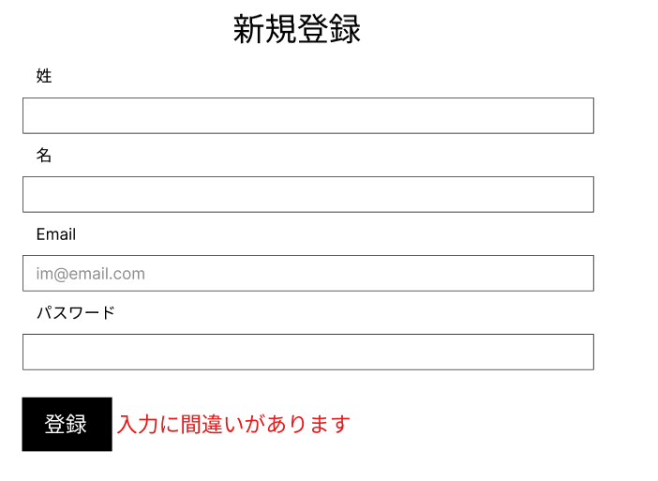
 |  |  |  |  |  |  |  |  |  |  |  |  | 「姓」テキストボックスは、性を入力するテキストボックス
 |  |  |  |  |  |  |  |  |  |  |  |  | 「名」テキストボックスは、名を入力するテキストボックス
 |  |  |  |  |  |  |  |  |  |  |  |  | 「Email」テキストボックスは、メールアドレスを入力するテキストボックス
 |  |  |  |  |  |  |  |  |  |  |  |  | 「パスワード」パスワードボックスは、パスワードを入力するテキストボックス
 |  |  |  |  |  |  |  |  |  |  |  |  | 「登録」ボタンを押下すると、ユーザー登録を行い、アカウント画面へ遷移する
①
 |  |  |  |  |  |  |  |  |  |  |  |  | 「エラーメッセージ」文字列は、入力に間違いがあった場合、エラーメッセージを表示する

②

③

④

⑥
⑤

使用する部品
識別ID | ラベル |  | 入力／表示 | 部品の種類 |  | 表示桁数 | 入力桁数 | データ型 | 文字種 | 初期表示 | 設定元 |  | 設定先 | 説明
① | 姓 |  | 入力 | テキストボックス |  | - | 10桁 | 文字型 | 全角 | なし |  |  |  | 姓を入力するテキストボックス
② | 名 |  | 入力 | テキストボックス |  | - | 10桁 | 文字型 | 全角 | なし |  |  |  | 名を入力するテキストボックス
③ | Email |  | 入力 | テキストボックス |  | - | 60桁 | 文字型 | 半角 | なし |  |  |  | メールアドレスを入力するテキストボックス
④ | パスワード |  | 入力 | パスワードボックス |  | - | 20桁 | 文字型 | 半角 | なし |  |  |  | パスワードを入力するパスワードボックス
⑤ | 登録 |  | ボタン | ボタン |  | - | - | - | - | - |  |  |  | ユーザー登録を行い、アカウント画面へ遷移するボタン
⑥ | (エラーメッセージ) |  | 表示 | 文字列 |  | 20桁 | - | 文字型 | 全角 | なし |  |  |  | 入力に間違いがあった場合、エラーメッセージを表示する

(G1-2-3)アカウント画面
画面レイアウト定義
共通情報 |  | システム名 | 洋服を扱うショッピングサイト |  |  |  |  |  |  |  |  |  |  |  | 作成者 | 池田
 |  | 工程名 | 画面設計 |  |  |  |  |  |  |  |  |  |  |  | 作成日付 | 2022-10-07
 |  | ドキュメント名 | 洋服を扱うショッピングサイト 外部設計書 |  |  |  |  |  |  |  |  |  |  |  | バージョン | v1.0
書誌情報 |  | 書誌名 | アカウント画面 |  |  |  |  |  |  |  |  |  |  |  | 更新者
 |  | 画面ID | G1-2-3 |  | 画面の名称 |  | アカウント画面 |  |  |  |  |  |  |  | 更新日付
 |  | 概要 | サイトに登録している自分の情報がわかる画面
レイアウト図 |  |  |  |  |  |  |  |  |  |  |  | 操作手順

 |  |  |  |  |  |  |  |  |  |  |  |  | 「登録されている住所」文字列は、ユーザーの名前、住所を表示する
 |  |  |  |  |  |  |  |  |  |  |  |  | 「注文履歴」文字列は、注文履歴を表示する
 |  |  |  |  |  |  |  |  |  |  |  |  | 「ログアウト」ボタンを押下すると、ログアウト処理を実行しログイン画面へ遷移するボタン
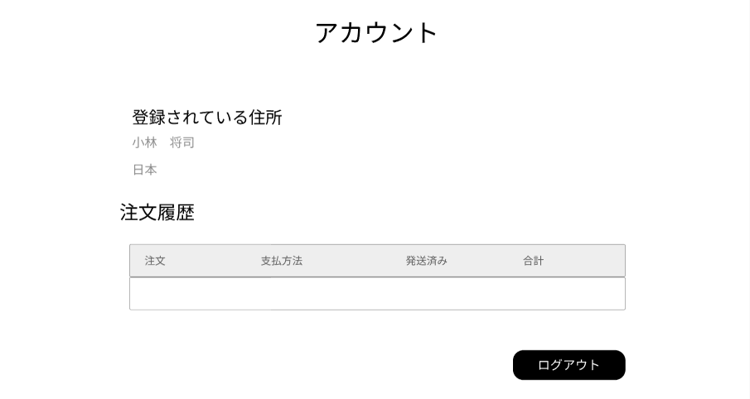

①

②

③

使用する部品
識別ID | ラベル |  | 入力／表示 | 部品の種類 |  | 表示桁数 | 入力桁数 | データ型 | 文字種 | 初期表示 | 設定元 |  | 設定先 | 説明
① | 登録されている住所 |  | 表示 | 文字列 |  | 200桁 | - | - | 全角 | なし |  |  |  | ユーザーの名前、住所を表示する
② | 注文履歴 |  | 表示 | 文字列 |  | 200桁 | - | - | 全角 | なし |  |  |  | 注文履歴を表示する
③ | ログアウト |  | - | ボタン |  | - | - | - | - | - |  |  |  | ログアウト処理を実行し、ログイン画面へ遷移するボタン

(G1-3)カート画面
画面レイアウト定義
共通情報 |  | システム名 | 洋服を扱うショッピングサイト |  |  |  |  |  |  |  |  |  |  |  | 作成者 | 金子
 |  | 工程名 | 画面設計 |  |  |  |  |  |  |  |  |  |  |  | 作成日付 | 2022-10-07
 |  | ドキュメント名 | 洋服を扱うショッピングサイト 外部設計書 |  |  |  |  |  |  |  |  |  |  |  | バージョン | v1.0
書誌情報 |  | 書誌名 | カート画面 |  |  |  |  |  |  |  |  |  |  |  | 更新者
 |  | 画面ID | G1-3 |  | 画面の名称 |  | カート画面 |  |  |  |  |  |  |  | 更新日付
 |  | 概要 | カートの中がわかる画面
レイアウト図 |  |  |  |  |  |  |  |  |  |  |  | 操作手順

 |  |  |  |  |  |  |  |  |  |  |  |  | カートに入れた商品の商品情報を表示する

 |  |  |  |  |  |  |  |  |  |  |  |  | 「決済」ボタンを押下すると、決済画面遷移する

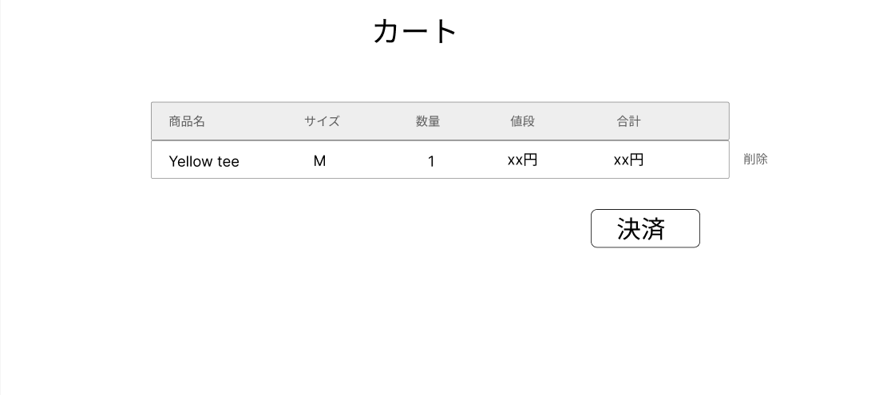
①
②
③
④
⑤
⑥

⑦

使用する部品
識別ID | ラベル |  | 入力／表示 | 部品の種類 |  | 表示桁数 | 入力桁数 | データ型 | 文字種 | 初期表示 | 設定元 |  | 設定先 | 説明
① | 商品名 |  | 表示 | テキスト |  | 100桁 | - | 文字型 | 全角 | なし |  |  |  | カートに入れた商品の商品名を表示する
② | サイズ |  | 表示 | テキスト |  | 4桁 | - | 文字型 | 全角 | なし |  |  |  | カートに入れた商品のサイズを表示する
③ | 数量 |  | 表示 | テキスト |  | 2桁 | - | 整数型 | 半角 | なし |  |  |  | カートに入れた商品の数量を表示する
④ | 値段 |  | 表示 | テキスト |  | 4桁 | - | 整数型 | 半角 | なし |  |  |  | カートに入れた商品の単価を表示
⑤ | 合計 |  | 表示 | テキスト |  | 10桁 | - | 整数型 | 半角 | なし |  |  |  | カートに入れた商品の単価×数量の合計を表示
⑥ | 削除 |  | 入力 | ボタン |  | - | - | - | - | - |  |  |  | カートに入れた商品の削除処理を行うボタン
⑦ | 決済 |  | - | ボタン |  | - | - | - | - | - |  |  |  | 決済画面へ遷移するボタン

(G1-4-1)ブログ一覧画面
画面レイアウト定義
共通情報 |  | システム名 | 洋服を扱うショッピングサイト |  |  |  |  |  |  |  |  |  |  |  | 作成者 | 池田
 |  | 工程名 | 画面設計 |  |  |  |  |  |  |  |  |  |  |  | 作成日付 | 2022-10-03
 |  | ドキュメント名 | 洋服を扱うショッピングサイト 外部設計書 |  |  |  |  |  |  |  |  |  |  |  | バージョン | v1.0
書誌情報 |  | 書誌名 | ブログ一覧画面 |  |  |  |  |  |  |  |  |  |  |  | 更新者
 |  | 画面ID | G1-4-G1-4-1 |  | 画面の名称 |  | ブログ一覧画面 |  |  |  |  |  |  |  | 更新日付
 |  | 概要 | 運営が商品を紹介するブログを一覧で表示する画面
レイアウト図 |  |  |  |  |  |  |  |  |  |  |  | 操作手順

 |  |  |  |  |  |  |  |  |  |  |  |  | 「View more」ボタンを押下すると、ブログ詳細画面へ遷移する

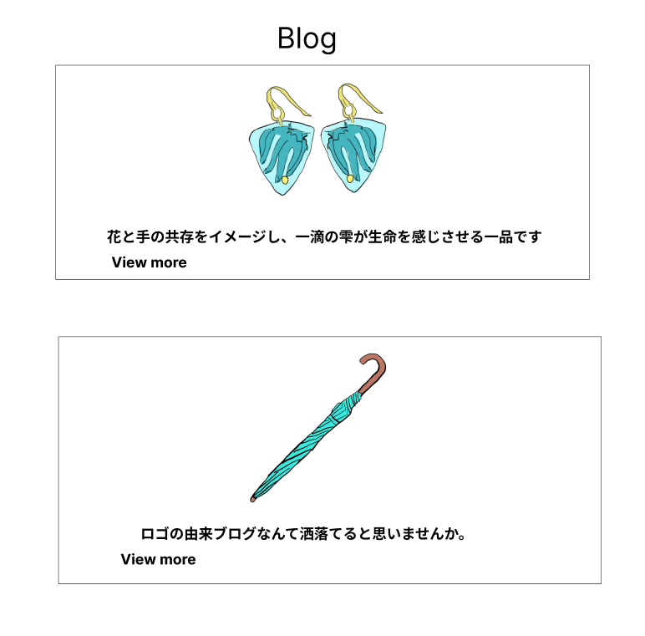

①-1

①-2

使用する部品
識別ID | ラベル |  | 入力／表示 | 部品の種類 |  | 表示桁数 | 入力桁数 | データ型 | 文字種 | 初期表示 | 設定元 |  | 設定先 | 説明
①-1~2 | View more |  | - | ボタン |  | - | - | - | - | - |  |  |  | 各ブログ詳細画面へ遷移するボタン

(G1-4-2)ブログ詳細画面
画面レイアウト定義
共通情報 |  | システム名 | 洋服を扱うショッピングサイト |  |  |  |  |  |  |  |  |  |  |  | 作成者 | 池田
 |  | 工程名 | 画面設計 |  |  |  |  |  |  |  |  |  |  |  | 作成日付 | 2022-10-03
 |  | ドキュメント名 | 洋服を扱うショッピングサイト 外部設計書 |  |  |  |  |  |  |  |  |  |  |  | バージョン | v1.0
書誌情報 |  | 書誌名 | ブログ詳細画面 |  |  |  |  |  |  |  |  |  |  |  | 更新者
 |  | 画面ID | G1-4-2 |  | 画面の名称 |  | ブログ詳細画面 |  |  |  |  |  |  |  | 更新日付
 |  | 概要 | ブログで商品の詳細が見れる画面
レイアウト図 |  |  |  |  |  |  |  |  |  |  |  | 操作手順

 |  |  |  |  |  |  |  |  |  |  |  | 1 | 商品の詳細な情報などが書かれたブログを表示する

 |  |  |  |  |  |  |  |  |  |  |  | 2 | 「商品ページへ」を押下すると、商品画面へ遷移するボタン
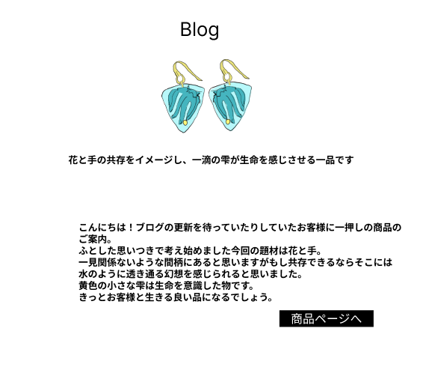

①

使用する部品
識別ID | ラベル |  | 入力／表示 | 部品の種類 |  | 表示桁数 | 入力桁数 | データ型 | 文字種 | 初期表示 | 設定元 |  | 設定先 | 説明
① | 商品ページ |  | - | ボタン |  | - | - | - | - | - |  |  |  | 商品画面へ遷移するボタン

(G1-5-1)ブランド選択画面
画面レイアウト定義
共通情報 |  | システム名 | 洋服を扱うショッピングサイト |  |  |  |  |  |  |  |  |  |  |  | 作成者 | 金子
 |  | 工程名 | 画面設計 |  |  |  |  |  |  |  |  |  |  |  | 作成日付 | 2022-10-07
 |  | ドキュメント名 | 洋服を扱うショッピングサイト 外部設計書 |  |  |  |  |  |  |  |  |  |  |  | バージョン | v1.0
書誌情報 |  | 書誌名 | ブランド選択画面 |  |  |  |  |  |  |  |  |  |  |  | 更新者
 |  | 画面ID | G1-5-1 |  | 画面の名称 |  | ブランド選択画面 |  |  |  |  |  |  |  | 更新日付
 |  | 概要 | ブランドの一覧が見れる画面
レイアウト図 |  |  |  |  |  |  |  |  |  |  |  | 操作手順

 |  |  |  |  |  |  |  |  |  |  |  | 1 | 取り扱っているブランドを表示する

 |  |  |  |  |  |  |  |  |  |  |  | 2 | 「BRAND」リンクを押下すると、ブランド詳細画面へ遷移する

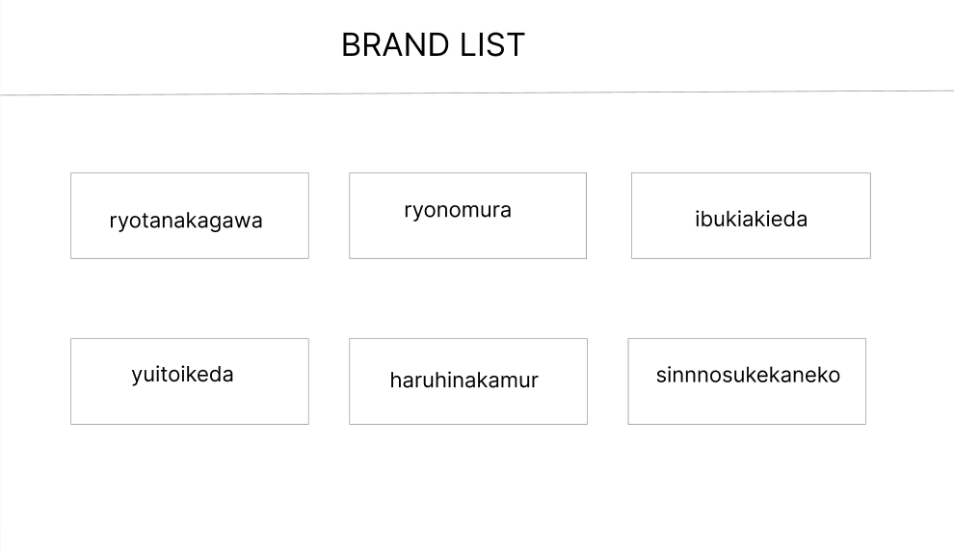
①-1
①-2
①-3

①-4
①-5
①-6

使用する部品
識別ID | ラベル |  | 入力／表示 | 部品の種類 |  | 表示桁数 | 入力桁数 | データ型 | 文字種 | 初期表示 | 設定元 |  | 設定先 | 説明
①-1~6 | BRAND |  | 表示 | リンク |  | - | - | - | - | - |  |  |  | 各ブランド詳細画面へ遷移するリンク

(G1-5-2)ブランド詳細画面
画面レイアウト定義
共通情報 |  | システム名 | 洋服を扱うショッピングサイト |  |  |  |  |  |  |  |  |  |  |  | 作成者 | 秋枝
 |  | 工程名 | 画面設計 |  |  |  |  |  |  |  |  |  |  |  | 作成日付 | 2022-10-07
 |  | ドキュメント名 | 洋服を扱うショッピングサイト 外部設計書 |  |  |  |  |  |  |  |  |  |  |  | バージョン | v1.0
書誌情報 |  | 書誌名 | ブランド詳細画面 |  |  |  |  |  |  |  |  |  |  |  | 更新者
 |  | 画面ID | G1-5-2 |  | 画面の名称 |  | ブランド詳細画面 |  |  |  |  |  |  |  | 更新日付
 |  | 概要 | ブランドの商品が見れる画面
レイアウト図 |  |  |  |  |  |  |  |  |  |  |  | 操作手順

 |  |  |  |  |  |  |  |  |  |  |  | 1 | ブランドごとに絞り込んだ商品を表示する

 |  |  |  |  |  |  |  |  |  |  |  | 2 | 「商品」リンクを押下すると、商品画面へ遷移する

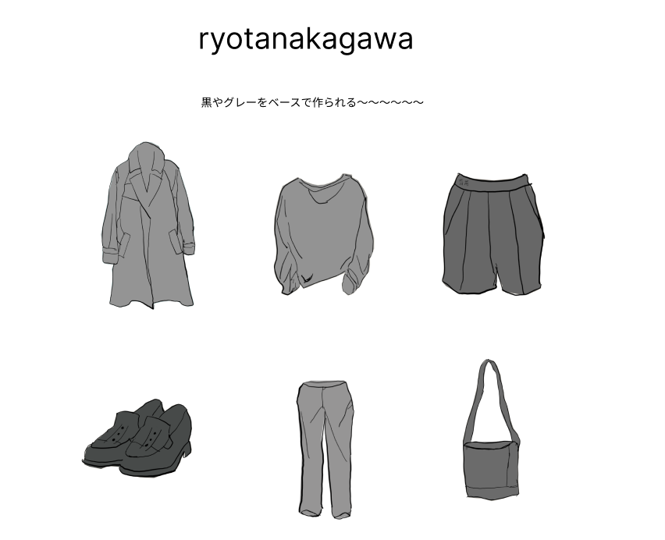
①-2
①-1
①-3

①-4
①-5
①-6

使用する部品
識別ID | ラベル |  | 入力／表示 | 部品の種類 |  | 表示桁数 | 入力桁数 | データ型 | 文字種 | 初期表示 | 設定元 |  | 設定先 | 説明
①-1~6 | 商品 |  | 表示 | リンク |  | - | - | - | - | - |  |  |  | 各商品画面へ遷移するリンク

①

(G1-6)カテゴリー詳細画面
画面レイアウト定義
共通情報 |  | システム名 | 洋服を扱うショッピングサイト |  |  |  |  |  |  |  |  |  |  |  | 作成者 | 秋枝
 |  | 工程名 | 画面設計 |  |  |  |  |  |  |  |  |  |  |  | 作成日付 | 2022-10-07
 |  | ドキュメント名 | 洋服を扱うショッピングサイト 外部設計書 |  |  |  |  |  |  |  |  |  |  |  | バージョン | v1.0
書誌情報 |  | 書誌名 | カテゴリー選択結果画面 |  |  |  |  |  |  |  |  |  |  |  | 更新者
 |  | 画面ID | G1-6 |  | 画面の名称 |  | カテゴリー詳細画面 |  |  |  |  |  |  |  | 更新日付
 |  | 概要 | カテゴリーごとの商品が見れる画面
レイアウト図 |  |  |  |  |  |  |  |  |  |  |  | 操作手順

 |  |  |  |  |  |  |  |  |  |  |  | 1 | カテゴリーごとに絞り込んだ商品を表示する

 |  |  |  |  |  |  |  |  |  |  |  | 2 | 「商品」リンクを押下すると、商品画面へ遷移する

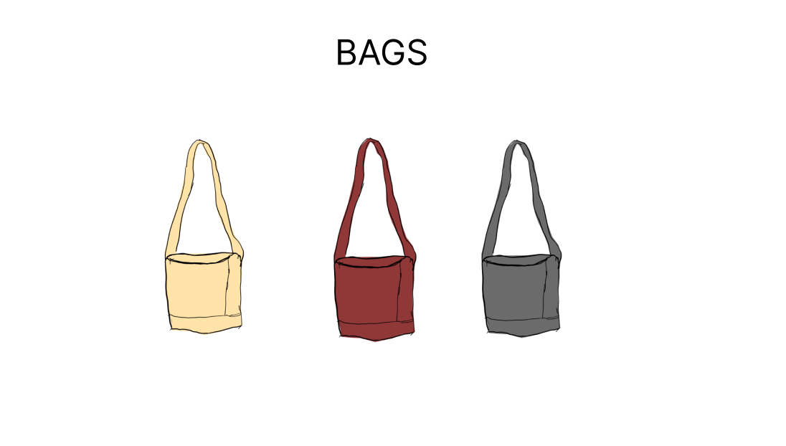
①-1
①-2
①-3

使用する部品
識別ID | ラベル |  | 入力／表示 | 部品の種類 |  | 表示桁数 | 入力桁数 | データ型 | 文字種 | 初期表示 | 設定元 |  | 設定先 | 説明
①-1~3 | 商品 |  | 表示 | リンク |  | - | - | - | - | - |  |  |  | 商品画面へ遷移するリンク

(G1-7)新商品表示画面
画面レイアウト定義
共通情報 |  | システム名 | 洋服を扱うショッピングサイト |  |  |  |  |  |  |  |  |  |  |  | 作成者 | 野村
 |  | 工程名 | 画面設計 |  |  |  |  |  |  |  |  |  |  |  | 作成日付 | 2022-10-07
 |  | ドキュメント名 | 洋服を扱うショッピングサイト 外部設計書 |  |  |  |  |  |  |  |  |  |  |  | バージョン | v1.0
書誌情報 |  | 書誌名 | 新商品表示画面 |  |  |  |  |  |  |  |  |  |  |  | 更新者
 |  | 画面ID | G1-7 |  | 画面の名称 |  | 新商品表示画面 |  |  |  |  |  |  |  | 更新日付
 |  | 概要 | 新商品の一覧を表示する画面
レイアウト図 |  |  |  |  |  |  |  |  |  |  |  | 操作手順

 |  |  |  |  |  |  |  |  |  |  |  | 1 | 新商品を表示する

 |  |  |  |  |  |  |  |  |  |  |  | 2 | 「商品」リンクを押下すると、商品画面へ遷移する

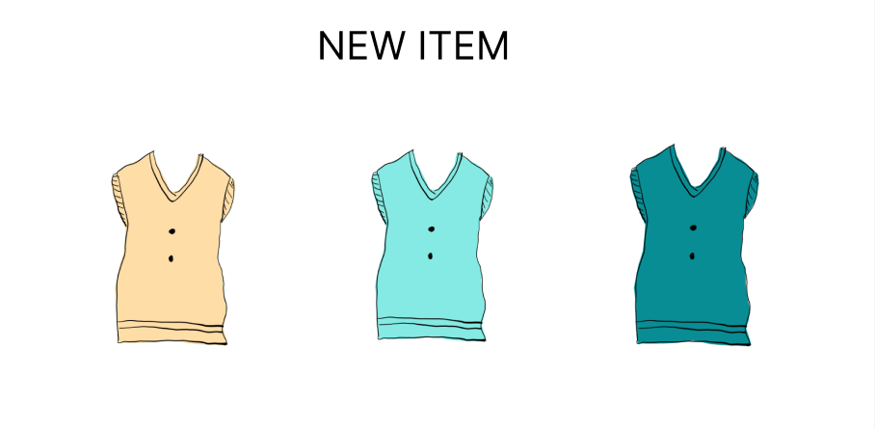

①-1
①-2
①-3

使用する部品
識別ID | ラベル |  | 入力／表示 | 部品の種類 |  | 表示桁数 | 入力桁数 | データ型 | 文字種 | 初期表示 | 設定元 |  | 設定先 | 説明
①-1~3 | 商品 |  | 表示 | リンク |  | - | - | - | - | - |  |  |  | 各商品画面へ遷移するリンク

(G1-8)おすすめ商品表示画面
画面レイアウト定義
共通情報 |  | システム名 | 洋服を扱うショッピングサイト |  |  |  |  |  |  |  |  |  |  |  | 作成者 | 野村
 |  | 工程名 | 画面設計 |  |  |  |  |  |  |  |  |  |  |  | 作成日付 | 2022-10-07
 |  | ドキュメント名 | 洋服を扱うショッピングサイト 外部設計書 |  |  |  |  |  |  |  |  |  |  |  | バージョン | v1.0
書誌情報 |  | 書誌名 | おすすめ商品表示画面 |  |  |  |  |  |  |  |  |  |  |  | 更新者
 |  | 画面ID | G1-8 |  | 画面の名称 |  | おすすめ商品表示画面 |  |  |  |  |  |  |  | 更新日付
 |  | 概要 | おすすめの商品を表示する画面
レイアウト図 |  |  |  |  |  |  |  |  |  |  |  | 操作手順

 |  |  |  |  |  |  |  |  |  |  |  | 1 | ユーザーへのおすすめ商品を表示する

 |  |  |  |  |  |  |  |  |  |  |  | 2 | 「商品」リンクを押下すると、商品画面へ遷移する

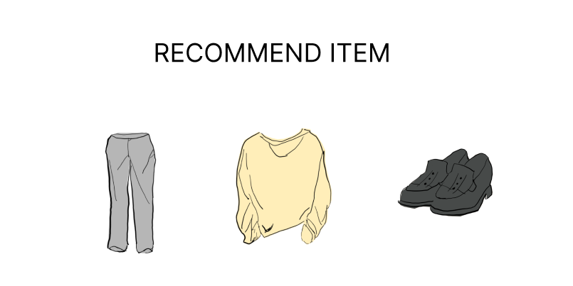

①-1
①-2
①-3

使用する部品
識別ID | ラベル |  | 入力／表示 | 部品の種類 |  | 表示桁数 | 入力桁数 | データ型 | 文字種 | 初期表示 | 設定元 |  | 設定先 | 説明
①-1~3 | 商品 |  | 表示 | リンク |  | - | - | - | - | - |  |  |  | 各商品画面へ遷移するリンク

(G1-9)商品画面
画面レイアウト定義
共通情報 |  | システム名 | 洋服を扱うショッピングサイト |  |  |  |  |  |  |  |  |  |  |  | 作成者 | 野村
 |  | 工程名 | 画面設計 |  |  |  |  |  |  |  |  |  |  |  | 作成日付 | 2022-10-07
 |  | ドキュメント名 | 洋服を扱うショッピングサイト 外部設計書 |  |  |  |  |  |  |  |  |  |  |  | バージョン | v1,0
書誌情報 |  | 書誌名 | 商品画面 |  |  |  |  |  |  |  |  |  |  |  | 更新者
 |  | 画面ID | G1-9 |  | 画面の名称 |  | 商品画面 |  |  |  |  |  |  |  | 更新日付
 |  | 概要 | 商品の詳細を表示する画面
レイアウト図 |  |  |  |  |  |  |  |  |  |  |  | 操作手順
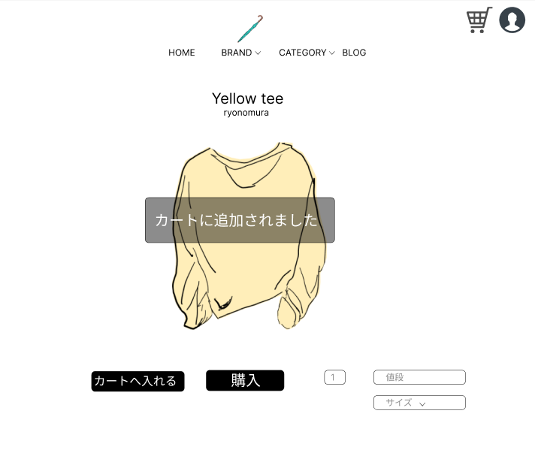
 |  |  |  |  |  |  |  |  |  |  |  | 1 | 商品情報を表示する

 |  |  |  |  |  |  |  |  |  |  |  | 2 | 「カートへ入れる」ボタンを押下すると、商品をカートへ追加する
 |  |  |  |  |  |  |  |  |  |  |  |  | 「購入」ボタンを押下すると、決済画面へ遷移する
 |  |  |  |  |  |  |  |  |  |  |  |  | 「サイズ」セレクトボックスを押下すると、サイズを選択することができる

⑦

④
⑤

③
①
②
⑥

使用する部品
識別ID | ラベル |  | 入力／表示 | 部品の種類 |  | 表示桁数 | 入力桁数 | データ型 | 文字種 | 初期表示 | 設定元 |  | 設定先 | 説明
① | カートへ入れる |  | - | ボタン |  | - | - | - | - | - |  |  |  | 商品をカートへ追加するボタン
② | 購入 |  | - | ボタン |  | - | - | - | - | - |  |  |  | 決済画面へ遷移するボタン
③ | 数 |  | 入力 | スピンボタン |  | - | - | - | - | 1 |  |  |  | 数を入力するスピンボタン
④ | 値段 |  | 表示 | 文字列 |  | 10桁 | - | 整数型 | - | - |  |  |  | 商品の値段を表示する
⑤ | SOLD OUT |  | 表示 | 文字列 |  | 8桁 | - | 文字型 | - | - |  |  |  | 商品の在庫がない場合、値段のラベルと置き換えて表示する
⑥ | サイズ |  | - | セレクトボックス |  | - | - | 文字型 | - | - |  |  |  | 商品の値段を表示する
⑦ | カートに追加されました |  | 表示 | 文字列 |  | 11桁 | - | - | - | - |  |  |  | カートへ追加を押下した際に、追加されたことを通知する

(G1-10)決済画面
画面レイアウト定義
共通情報 |  | システム名 | 洋服を扱うショッピングサイト |  |  |  |  |  |  |  |  |  |  |  | 作成者 | 野村
 |  | 工程名 | 画面設計 |  |  |  |  |  |  |  |  |  |  |  | 作成日付 | 2022-10-07
 |  | ドキュメント名 | 洋服を扱うショッピングサイト 外部設計書 |  |  |  |  |  |  |  |  |  |  |  | バージョン | v1.0
書誌情報 |  | 書誌名 | 決済画面 |  |  |  |  |  |  |  |  |  |  |  | 更新者
 |  | 画面ID | G1-10 |  | 画面の名称 |  | 決済画面 |  |  |  |  |  |  |  | 更新日付
 |  | 概要 | 決済後の画面を表示する画面
レイアウト図 |  |  |  |  |  |  |  |  |  |  |  | 操作手順

 |  |  |  |  |  |  |  |  |  |  |  |  | 「HOME」ボタンを押下すると、ホーム画面へ遷移する

①

使用する部品
識別ID | ラベル |  | 入力／表示 | 部品の種類 |  | 表示桁数 | 入力桁数 | データ型 | 文字種 | 初期表示 | 設定元 |  | 設定先 | 説明
① | HOME |  | - | ボタン |  | - | - | - | - | - |  |  |  | ホーム画面へ遷移するボタン

(G1-11)COMINITTYホーム画面
画面レイアウト定義
共通情報 |  | システム名 | 洋服を扱うショッピングサイト |  |  |  |  |  |  |  |  |  |  |  | 作成者 | 中川
 |  | 工程名 | 画面設計 |  |  |  |  |  |  |  |  |  |  |  | 作成日付 | 2023-04-26
①
 |  | ドキュメント名 | 洋服を扱うショッピングサイト 外部設計書 |  |  |  |  |  |  |  |  |  |  |  | バージョン | v1.0
書誌情報 |  | 書誌名 | 投稿主ホーム画面 |  |  |  |  |  |  |  |  |  |  |  | 更新者
 |  | 画面ID | G1-11 |  | 画面の名称 |  | COMMUNITYホーム画面 |  |  |  |  |  |  |  | 更新日付
 |  | 概要 | ログインしたユーザーのCOMMUNITYホーム画面を表示する
レイアウト図 |  |  |  |  |  |  |  |  |  |  |  | 操作手順
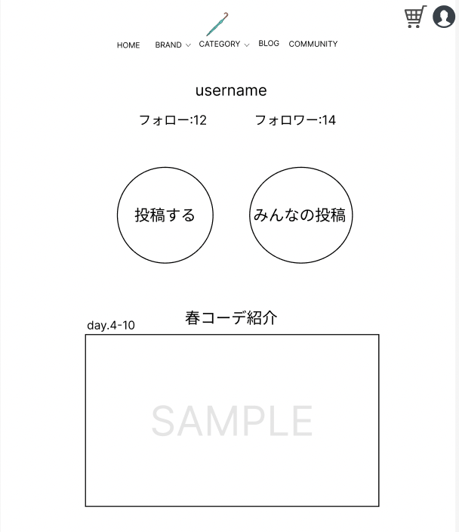
⑦
 |  |  |  |  |  |  |  |  |  |  |  |  | 「③」ボタンを押下すると、投稿画面へ遷移する
 |  |  |  |  |  |  |  |  |  |  |  |  | 「④」ボタンを押下すると、みんなの投稿画面へ遷移する
 |  |  |  |  |  |  |  |  |  |  |  |  | 「⑦」ボタンを押下すると、投稿詳細画面へ遷移する

①
②

③
④

⑥

⑤

⑦

使用する部品
識別ID | ラベル |  | 入力／表示 | 部品の種類 |  | 表示桁数 | 入力桁数 | データ型 | 文字種 | 初期表示 | 設定元 |  | 設定先 | 説明
① | フォロー |  | - | 文字列 |  | - | - | 文字型 | 全角 | - |  |  |  | 投稿主のフォロー数を表示する
② | フォロワー |  | - | 文字列 |  | - | - | 文字型 | 全角 | - |  |  |  | 投稿主のフォロワー数を表示する
③ | 投稿する |  | - | ボタン |  | - | - | - | - | - |  |  |  | 投稿画面へ遷移するボタン
④ | みんなの投稿 |  | - | ボタン |  | - | - | - | - | - |  |  |  | みんなの投稿へ遷移するボタン
⑤ | DATE |  | - | 日付 |  | - | - | DATE | 半角 | - |  |  |  | 投稿された日付を表示する
⑥ | タイトル |  | - | 文字列 |  | - | - | 文字型 | 全角 | - |  |  |  | 投稿されたタイトルを表示する
⑦ | 画像 |  | - | リンク |  | - | - | - | - | - |  |  |  | 投稿された画像を表示する画像を押すと詳細画面へ遷移する
⑧ | ユーザーネーム |  | - | 文字列 |  | - | - | 文字型 | 全角 | - |  |  |  | 登録されたユーザーネームを表示する

(G1-12)全表示画面
画面レイアウト定義
共通情報 |  | システム名 | 洋服を扱うショッピングサイト |  |  |  |  |  |  |  |  |  |  |  | 作成者 | 齋藤
 |  | 工程名 | 画面設計 |  |  |  |  |  |  |  |  |  |  |  | 作成日付 | 2023-04-20
①
 |  | ドキュメント名 | 洋服を扱うショッピングサイト 外部設計書 |  |  |  |  |  |  |  |  |  |  |  | バージョン | v1.0
書誌情報 |  | 書誌名 | おすすめ商品表示画面 |  |  |  |  |  |  |  |  |  |  |  | 更新者
 |  | 画面ID | G1-12 |  | 画面の名称 |  | 全表示画面 |  |  |  |  |  |  |  | 更新日付
 |  | 概要 | 全画面を表示する
レイアウト図 |  |  |  |  |  |  |  |  |  |  |  | 操作手順

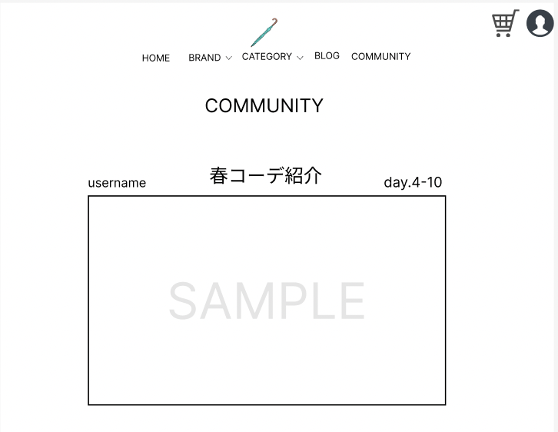
③
⑤
⑧
⑨
 |  |  |  |  |  |  |  |  |  |  |  |  | 「HOME」ボタンを押下すると、ホーム画面へ遷移する
 |  |  |  |  |  |  |  |  |  |  |  |  | 「BROND」ボタンを押下すると、ブランド選択画面へ遷移する
 |  |  |  |  |  |  |  |  |  |  |  |  | 「BROND」横のセレクトボックスを押下すると、ブランド選択結果画面へ遷移する
①
②
④
⑥
 |  |  |  |  |  |  |  |  |  |  |  |  | 「CATEGORY」ボタンを押下すると、カテゴリー選択画面へ遷移する
 |  |  |  |  |  |  |  |  |  |  |  |  | 「CATEGORY」横のセレクトボックスを押下すると、ブランド選択結果画面へ遷移する
 |  |  |  |  |  |  |  |  |  |  |  |  | 「BLOG」ボタンを押下すると、ブログ一覧画面へ遷移する
 |  |  |  |  |  |  |  |  |  |  |  |  | 「COMMUNITY」ボタンを押下すると、
 |  |  |  |  |  |  |  |  |  |  |  |  | 「⑧」ボタンを押下すると、カート画面へ遷移する
⑩
 |  |  |  |  |  |  |  |  |  |  |  |  | 「⑨」ボタンを押下すると、ログイン画面へ遷移する
 |  |  |  |  |  |  |  |  |  |  |  |  | 「商品」リンクを押下すると、商品画面へ遷移する

使用する部品
識別ID | ラベル |  | 入力／表示 | 部品の種類 |  | 表示桁数 | 入力桁数 | データ型 | 文字種 | 初期表示 | 設定元 |  | 設定先 | 説明
① | HOME |  | - | ボタン |  | - | - | - | - | - |  |  |  | ホーム画面へ遷移するボタン
② | BRNOD |  | - | ボタン |  | - | - | - | - | - |  |  |  | ブランド選択画面へ遷移するボタン
③ | BROND |  | - | セレクトボックス |  | - | - | 文字型 | 全角 | - |  |  |  | ブランド選択結果画面へ遷移するセレクトボックス
④ | CATEGORY |  | - | ボタン |  | - | - | - | - | - |  |  |  | カテゴリー選択画面へ遷移するボタン
⑤ | CATEGORY |  | - | セレクトボックス |  | - | - | 文字型 | 全角 | - |  |  |  | カテゴリー選択結果画面へ遷移するセレクトボックス
⑥ | BLOG |  | - | ボタン |  | - | - | - | - | - |  |  |  | ブログ一覧画面へ遷移するボタン
⑦ | ログイン |  | - | ボタン |  | - | - | - | - | - |  |  |  | ログイン画面へ遷移するボタン
⑧ | カート |  | - | ボタン |  | - | - | - | - | - |  |  |  | カート画面へ遷移するボタン
⑨ | 商品 |  | - | リンク |  | - | - | - | - | - |  |  |  | 商品画面へ遷移するリンク
⑩ | 商品 |  | - | リンク |  | - | - | - | - | - |  |  |  | 商品画面へ遷移するリンク

(G1-13)ユーザー画面
画面レイアウト定義
共通情報 |  | システム名 | 洋服を扱うショッピングサイト |  |  |  |  |  |  |  |  |  |  |  | 作成者 | 齋藤
 |  | 工程名 | 画面設計 |  |  |  |  |  |  |  |  |  |  |  | 作成日付 | 2023-04-20
 |  | ドキュメント名 | 洋服を扱うショッピングサイト 外部設計書 |  |  |  |  |  |  |  |  |  |  |  | バージョン | v1.0
書誌情報 |  | 書誌名 | ユーザー画面 |  |  |  |  |  |  |  |  |  |  |  | 更新者
 |  | 画面ID | G1-13 |  | 画面の名称 |  | ユーザー画面 |  |  |  |  |  |  |  | 更新日付
 |  | 概要 | ユーザーごとに表示する画面
レイアウト図 |  |  |  |  |  |  |  |  |  |  |  | 操作手順

 |  |  |  |  |  |  |  |  |  |  |  |  | 「③」を押すと詳細画面へ遷移する
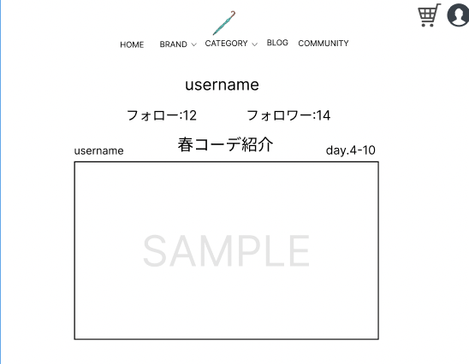

②
⑤
④
①

③

使用する部品
識別ID | ラベル |  | 入力／表示 | 部品の種類 |  | 表示桁数 | 入力桁数 | データ型 | 文字種 | 初期表示 | 設定元 |  | 設定先 | 説明
① | フォロー |  | - | 文字列 |  | - | - | 文字型 | 全角 | - |  |  |  | 投稿主のフォロー数を表示する
② | フォロワー |  | - | 文字列 |  | - | - | 文字型 | 全角 | - |  |  |  | 投稿主のフォロワー数を表示する
③ | 投稿 |  | - | ボタン |  | - | - | - | - | - |  |  |  | 投稿画面へ遷移するボタン
④ | DATE |  | - | 日付 |  | - | - | DATE | 半角 | - |  |  |  | 投稿された日付を表示する
⑤ | タイトル |  | - | 文字列 |  | - | - | 文字型 | 全角 | - |  |  |  | 投稿されたタイトルを表示する
⑥ | 画像 |  | - | リンク |  | - | - | - | - | - |  |  |  | 投稿された画像を表示する画像を押すと詳細画面へ遷移する

(G1-14)詳細画面
画面レイアウト定義
共通情報 |  | システム名 | #REF! |  |  |  |  |  |  |  |  |  |  |  | 作成者 | 齋藤
 |  | 工程名 | 画面設計 |  |  |  |  |  |  |  |  |  |  |  | 作成日付 | 2023-04-20
①
 |  | ドキュメント名 | 洋服を扱うショッピングサイト 外部設計書 |  |  |  |  |  |  |  |  |  |  |  | バージョン | v1.0
書誌情報 |  | 書誌名 | おすすめ商品表示画面 |  |  |  |  |  |  |  |  |  |  |  | 更新者
 |  | 画面ID | G1-14 |  | 画面の名称 |  | 詳細画面 |  |  |  |  |  |  |  | 更新日付
 |  | 概要 | 詳細画面
レイアウト図 |  |  |  |  |  |  |  |  |  |  |  | 操作手順

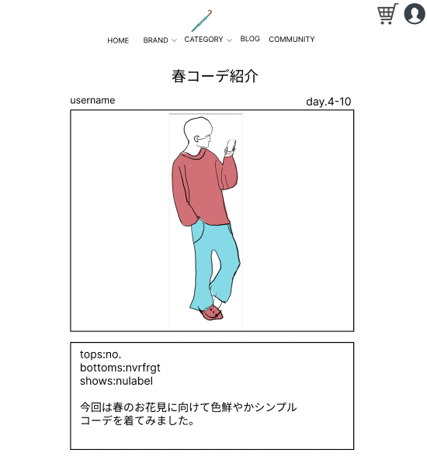
 |  |  |  |  |  |  |  |  |  |  |  |  | 「username」ボタンを押下すると、ユーザー画面へ遷移する

①

②

使用する部品
識別ID | ラベル |  | 入力／表示 | 部品の種類 |  | 表示桁数 | 入力桁数 | データ型 | 文字種 | 初期表示 | 設定元 |  | 設定先 | 説明
① | username |  | - | ボタン |  | - | - | - | - | - |  |  |  | ユーザー画面へ遷移するボタン
② | テキスト |  | - | 文字列 |  | - | - | 文字型 | 全角 | - |  |  |  | 服の説明

(G1-14-2)詳細画面２
画面レイアウト定義
共通情報 |  | システム名 | 洋服を扱うショッピングサイト |  |  |  |  |  |  |  |  |  |  |  | 作成者 | 齋藤
 |  | 工程名 | 画面設計 |  |  |  |  |  |  |  |  |  |  |  | 作成日付 | 2023-04-20
①
 |  | ドキュメント名 | 洋服を扱うショッピングサイト 外部設計書 |  |  |  |  |  |  |  |  |  |  |  | バージョン | v1.0
書誌情報 |  | 書誌名 | おすすめ商品表示画面 |  |  |  |  |  |  |  |  |  |  |  | 更新者
 |  | 画面ID | G1-14-2 |  | 画面の名称 |  | 詳細画面２ |  |  |  |  |  |  |  | 更新日付
 |  | 概要 | 来ている服の詳細画面
レイアウト図 |  |  |  |  |  |  |  |  |  |  |  | 操作手順
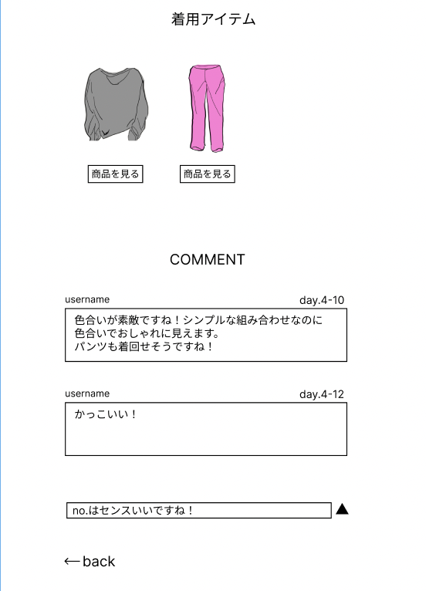
 |  |  |  |  |  |  |  |  |  |  |  |  | 「商品を見る」ボタンを押下すると、商品画面へ遷移する
 |  |  |  |  |  |  |  |  |  |  |  |  | 「④」ボタンを押下すると、送信できる
 |  |  |  |  |  |  |  |  |  |  |  |  | 「back」ボタンを押下すると、一つ前の画面へ遷移する
①

②

④
③

⑤

使用する部品
識別ID | ラベル |  | 入力／表示 | 部品の種類 |  | 表示桁数 | 入力桁数 | データ型 | 文字種 | 初期表示 | 設定元 |  | 設定先 | 説明
① | 商品を見る |  | - | ボタン |  | - | - | - | - | - |  |  |  | 商品画面へ遷移するボタン
② | テキスト |  | - | 文字列 |  | - |  | 文字型 | 全角 | - |  |  |  | 服についてのコメントができる
③ | コメント |  | - | テキストボックス |  | - | 500 | 文字型 | 全角 | - |  |  |  | ブランド選択結果画面へ遷移するセレクトボックス
④ | 送信ボタン |  | - | ボタン |  | - | - | - | - | - |  |  |  | 送信するボタンするボタン
⑤ | back |  | - | ボタン |  | - | - | - | - | - |  |  |  | 一つ前の画面へ遷移するボタン

(G1-15)投稿画面
画面レイアウト定義
共通情報 |  | システム名 | 洋服を扱うショッピングサイト |  |  |  |  |  |  |  |  |  |  |  | 作成者 | 齋藤
 |  | 工程名 | 画面設計 |  |  |  |  |  |  |  |  |  |  |  | 作成日付 | 2023-04-20
①
 |  | ドキュメント名 | 洋服を扱うショッピングサイト 外部設計書 |  |  |  |  |  |  |  |  |  |  |  | バージョン | v1.0
書誌情報 |  | 書誌名 | おすすめ商品表示画面 |  |  |  |  |  |  |  |  |  |  |  | 更新者
 |  | 画面ID | G1-15 |  | 画面の名称 |  | 投稿画面 |  |  |  |  |  |  |  | 更新日付
 |  | 概要 | 投稿をする画面
レイアウト図 |  |  |  |  |  |  |  |  |  |  |  | 操作手順
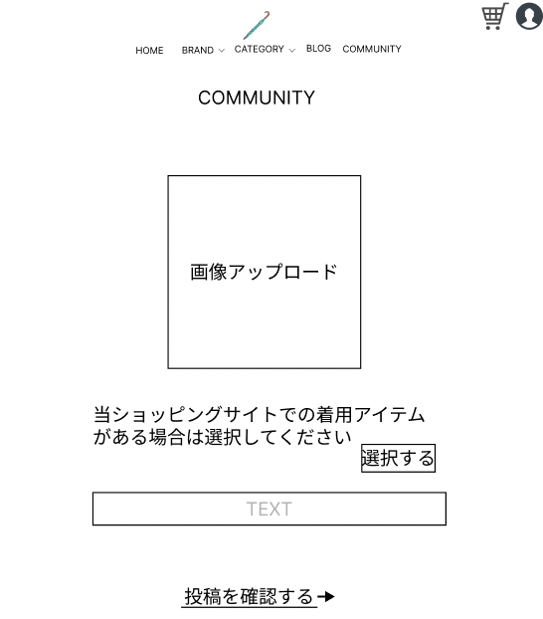
 |  |  |  |  |  |  |  |  |  |  |  |  | 「選択」ボタンを押下すると、着用アイテムを選択できる
 |  |  |  |  |  |  |  |  |  |  |  |  | 「②」投稿についてコメントできる
 |  |  |  |  |  |  |  |  |  |  |  |  | 「投稿を確認」ボタンを押下すると、投稿確認画面へ遷移する

①

②

③

使用する部品
識別ID | ラベル |  | 入力／表示 | 部品の種類 |  | 表示桁数 | 入力桁数 | データ型 | 文字種 | 初期表示 | 設定元 |  | 設定先 | 説明
① | 選択 |  | - | ボタン |  | - | - | - | - | - |  |  |  | 着用アイテムを選択するボタン
② | コメント |  | - | 文字列 |  | - | 500 | 文字型 | 全角 | - |  |  |  | 投稿についてのコメントができる
③ | 投稿を確認する |  | - | ボタン |  | - | - | - | - | - |  |  |  | 投稿確認画面へ遷移する

(G1-16)コメント管理画面
画面レイアウト定義
共通情報 |  | システム名 | 洋服を扱うショッピングサイト |  |  |  |  |  |  |  |  |  |  |  | 作成者 | 中川
 |  | 工程名 | 画面設計 |  |  |  |  |  |  |  |  |  |  |  | 作成日付 | 2023-04-26
①
 |  | ドキュメント名 | 洋服を扱うショッピングサイト 外部設計書 |  |  |  |  |  |  |  |  |  |  |  | バージョン | v1.0
書誌情報 |  | 書誌名 | コメント管理画面 |  |  |  |  |  |  |  |  |  |  |  | 更新者
 |  | 画面ID | G1-16 |  | 画面の名称 |  | おすすめ商品表示画面 |  |  |  |  |  |  |  | 更新日付
 |  | 概要 | 投稿主がコメントを管理できる画面
レイアウト図 |  |  |  |  |  |  |  |  |  |  |  | 操作手順

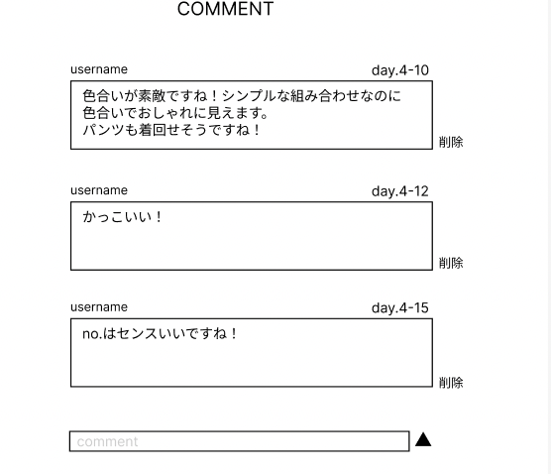
 |  |  |  |  |  |  |  |  |  |  |  |  | 「⑥」ボタンを押下すると、コメントが完了される
②
①

④
③

⑤
⑥

使用する部品
識別ID | ラベル |  | 入力／表示 | 部品の種類 |  | 表示桁数 | 入力桁数 | データ型 | 文字種 | 初期表示 | 設定元 |  | 設定先 | 説明
① | username |  | - | テキストボックス |  | - | - | - | - | - |  |  |  | ホーム画面へ遷移するボタン
② | DATE |  | - | DATE |  | - | - | - | - | - |  |  |  | ブランド選択画面へ遷移するボタン
③ | コメント |  | - | 文字列 |  | - | - | - | - | - |  |  |  | ブランド選択結果画面へ遷移するセレクトボックス
④ | 削除 |  | - | ボタン |  | - | - | - | - | - |  |  |  | カテゴリー選択画面へ遷移するボタン
⑤ | コメント送信 |  | - | テキストボックス |  | - | 500文字 | 文字型 | 全角 | - |  |  |  | カテゴリー選択結果画面へ遷移するセレクトボックス
⑥ | 送信ボタン |  | - | ボタン |  | - | - | - | - | - |  |  |  | ブログ一覧画面へ遷移するボタン

